Hoja1
SECCIÓN | MUJERES
NOMBRE DEL LIBRO | UNA MUJER CONFORME AL CORAZÓN DE DIOS
AUTOR | ELIZABETH GEORGE
NUMEROS DE PAGINAS | 288
PRECIO | $ 9,100
EDITORIAL | UNILIT
TIPO DE PRESENTACIÓN | TAPA RUSTICA
TAMAÑO | 11X17 cm
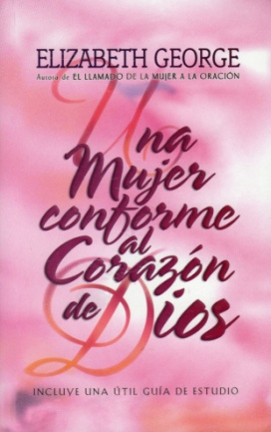
IMAGEN DEL LIBRO

RESEÑA | DEJE QUE DIOS CUMPLA SU MAYOR DESEO EN USTED Y QUE LE TRANSFORME.

